版权声明
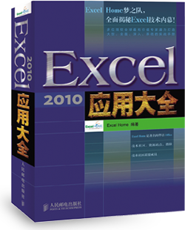

1．本文件为ExcelHome编著的图书《Excel 2010应用大全》的配套资
料，版权归ExcelHome网站及著作权人所有。
2．若传播本文件需完整注明出处：
“来源：ExcelHome网站（http://www.excelhome.net）”。
3．ExcelHome网站及作者拥有完整的版权，受著作权法保护，任何
单位及个人不得用于商业用途。
4．不得抄袭、修改、摘编本文件的任何内容，或以其他方式用于商
业目的，如对版权构成侵犯，将追究其法律责任。
5．本版权声明附于该文件内，不得删除！

微信公众号
iexcelhome
新浪微博
@ExcelHome
腾讯微博
@excel_home





www.excelhome.net

培训完成情况表
2010年年度培训完成情况表
序号 | 类别 | 培训名称 | 时间 | 天数 | 人数 | 标识号 | 考核办法
1 | 管理 | 领导管理艺术培训 | 5/18-5/19 | 2 | 12 | 2010-101
2 | 管理 | 企业内审员培训 | 6/14-6/16 | 3 | 29 | 2010-102 | 公司发证书
3 | 技术 | Flash Builder开发培训 | 6/20-6/21 | 2 | 41 | 2010-103 | 公司发证书
4 | 技术 | Oracle 系统优化及管理培训 | 6/26-6/29 | 4 | 40 | 2010-104
6 | 技术 | Java基础开发培训 | 7/23-7/25 | 3 | 34 | 2010-105 | 已上报证书申请
7 | 技术 | Linux操作系统基础培训 | 8/9 | 1 | 21 | 2010-106
8 | 管理 | 项目管理与实施培训 | 8/24－8/27 | 4 | 77 | 2010-107
9 | 技术 | Android系统开发培训 | 8/30—9/1 | 3 | 35 | 2010-108
10 | 技术 | Lotus Notes管理培训 | 9/14－9/16 | 3 | 10 | 2010-109
12 | 技术 | Solaris system Admin | 11/27－12/1 | 5 | 34 | 2010-110 | 公司发证书
13 | 管理 | 时间管理讲座 | 12/17-12/21 | 5 | 80 | 2010-111 | 内部交流

［合 计］ |  |  |  | 35 | 413

